6-1
６ 有形固定資産投資総額 (従業者30人以上の事業所)

有形固定資産投資総額は１，３１６億円で、前年比１０．２％の増加となった。
１事業所当たりの有形固定資産投資総額は３億４，１８９万円、従業者１人当たりの有形固定資産
投資総額は２５８．６万円となった。
 | （図－13、表－16）

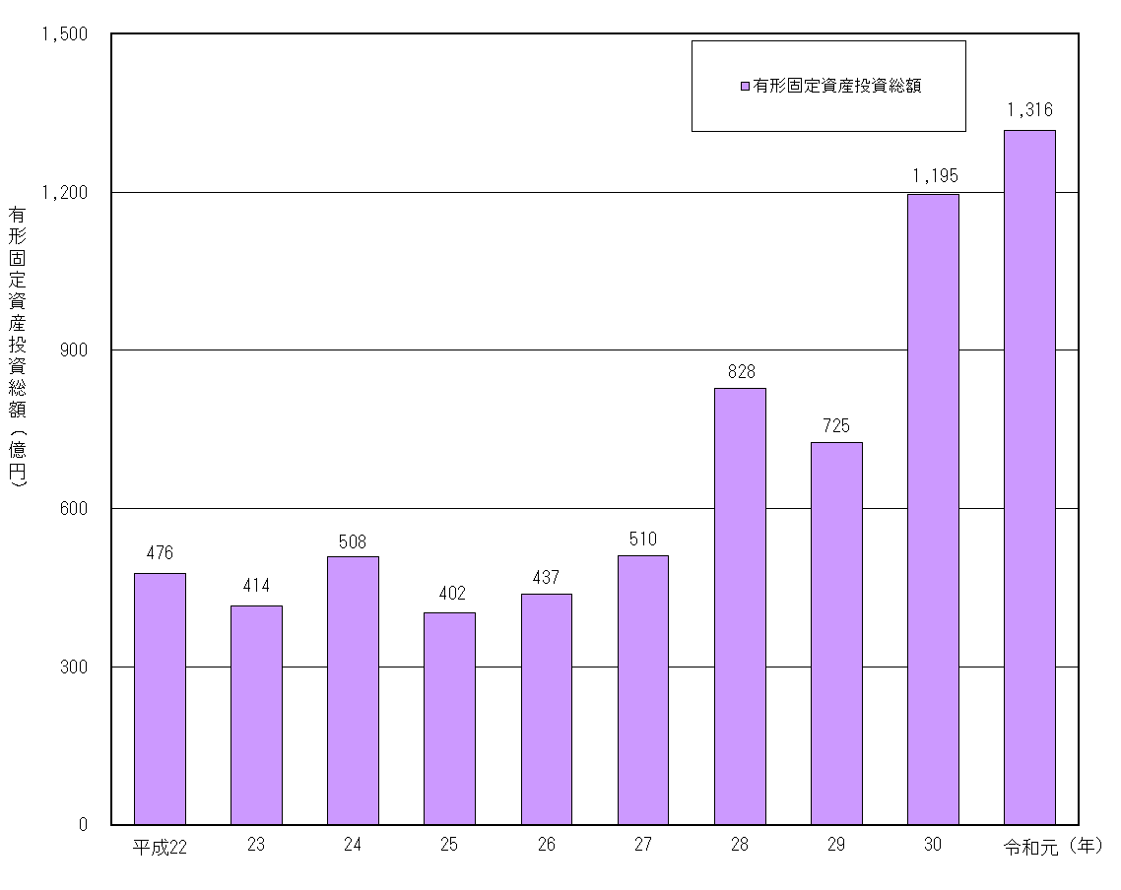
図－13 有形固定資産投資総額の推移 (従業者30人以上の事業所)

注）平成23年、平成27年の数値は「経済センサス-活動調査」、その他の年次は「工業統計調査」
の結果に基づく数値である。

7-1
７ 現金給与総額 (従業者４人以上の事業所)

現金給与総額は２，４７６億円で、前年比１．６％の増加となった。
現金給与率は１２．１％となった。
従業者１人当たり現金給与総額は３９９．９万円となった。
 | （図－14、表－18）

図－14 現金給与総額の推移(従業者４人以上の事業所)
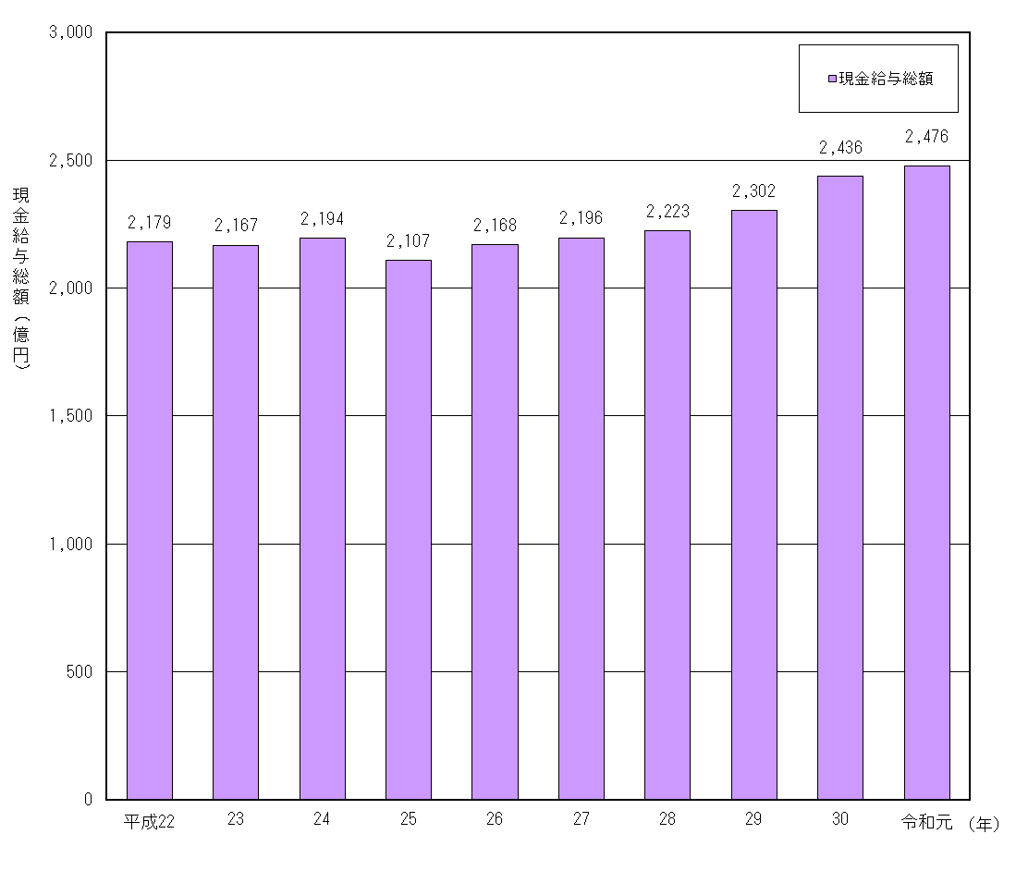

注）平成23年、平成27年の数値は「経済センサス-活動調査」、その他の年次は「工業統計調査」
の結果に基づく数値である。

8-1
８ 原材料使用額等 (従業者４人以上の事業所)

原材料使用額等は１兆２，１０８億円で、前年比０．８％の増加となった。
原材料率は、５９．１％となった。
１事業所当たり原材料使用額等は９億２，９２７万円となった。
 | （図－15、表－20）

図－15 原材料使用額等の推移 (従業者４人以上の事業所)
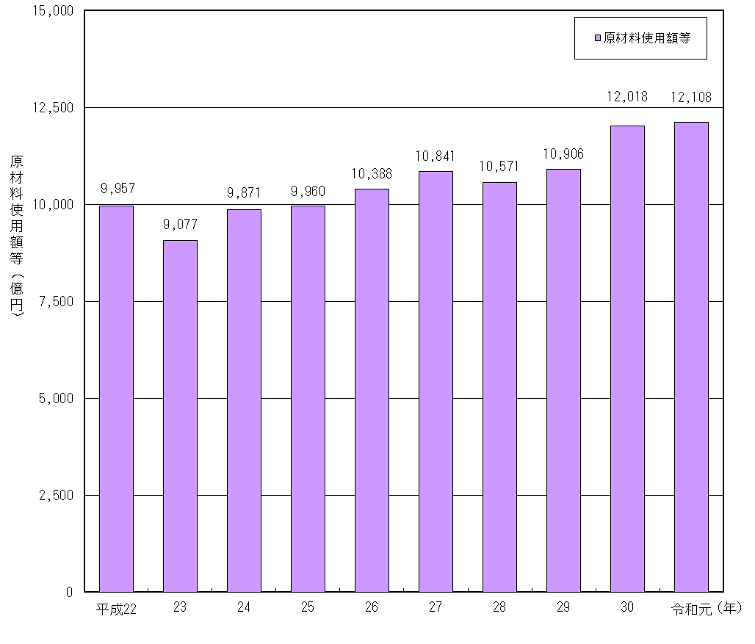

注）平成23年、平成27年の数値は「経済センサス-活動調査」、その他の年次は「工業統計調査」の結果に基づく数値である。

9-2
（２）市 町 別

前年に比べ増加した市町は、武雄市（１１．３％増）、伊万里市（９．８％増）などで、
減少した市町は、多久市（３．４％減）、嬉野市（２．８％減）などであった。
構成比は、伊万里市１８．２％（前年１７．２％）、佐賀市１１．９％（同１２．５％）、
鳥栖市１０．６％（同１０．７％）の順であった。
１事業所当たり敷地面積が広いのは、伊万里市、上峰町、武雄市の順であった。
 |  |  |  |  |  | （表－23、図－17）

表－23 市町別敷地面積 (従業者30人以上の事業所)
 |  |  |  |  |  | 単位：㎡，％
市 町 | 令和 元 年 |  | 令和 ２ 年
 | 敷地面積 | 構成比 | 敷地面積 | 構成比 | 前年比 | １事業所当たり
 |  |  |  |  |  | 敷 地 面 積

合 計 | 11,428,675 | 100.0 | 11,868,445 | 100.0 | 3.8 | 30,827.1

佐賀市 | 1,423,830 | 12.5 | 1,412,169 | 11.9 | △ 0.8 | 21,725.7
唐津市 | 752,768 | 6.6 | 814,147 | 6.9 | 8.2 | 20,353.7
鳥栖市 | 1,224,513 | 10.7 | 1,257,702 | 10.6 | 2.7 | 27,948.9
多久市 | 714,286 | 6.2 | 690,291 | 5.8 | △ 3.4 | 40,605.4
伊万里市 | 1,963,020 | 17.2 | 2,155,377 | 18.2 | 9.8 | 56,720.4
武雄市 | 1,095,180 | 9.6 | 1,218,641 | 10.3 | 11.3 | 46,870.8
鹿島市 | 470,895 | 4.1 | 468,810 | 4.0 | △ 0.4 | 31,254.0
小城市 | 262,415 | 2.3 | 284,353 | 2.4 | 8.4 | 15,797.4
嬉野市 | 125,212 | 1.1 | 121,687 | 1.0 | △ 2.8 | 20,281.2
神埼市 | 518,466 | 4.5 | 511,878 | 4.3 | △ 1.3 | 28,437.7

吉野ヶ里町 | 723,128 | 6.3 | 736,770 | 6.2 | 1.9 | 33,489.5
基山町 | 389,832 | 3.4 | 386,100 | 3.3 | △ 1.0 | 25,740.0
上峰町 | 626,393 | 5.5 | 626,446 | 5.3 | 0.0 | 48,188.2
みやき町 | 420,727 | 3.7 | 428,494 | 3.6 | 1.8 | 26,780.9
玄海町 | - | - | - | - | - | -
有田町 | 309,063 | 2.7 | 338,847 | 2.9 | 9.6 | 18,824.8
大町町 | 239,242 | 2.1 | 250,932 | 2.1 | 4.9 | 41,822.0
江北町 | X | X | 136,400 | 1.1 | - | 45,466.7
白石町 | 29,452 | 0.3 | X | X | X | X
太良町 | X | X | X | X | X | X

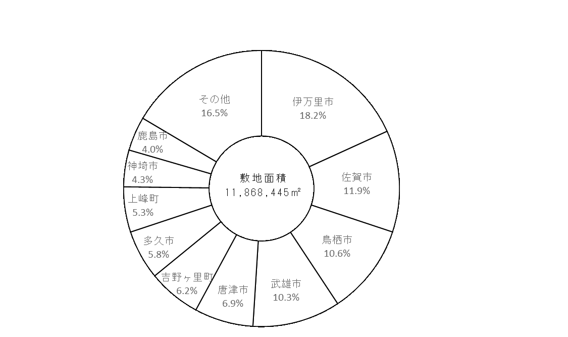
図－17 市町別敷地面積の構成(従業者30人以上の事業所)

10-2
（２）市 町 別

前年に比べ増加した市町は、大町町（６９．４％増）、多久市（２０．０％増）などで、
減少した市町は、嬉野市（１６．４％減）、鹿島市（１２．１％減）などであった。
構成比は、佐賀市４１．７％（前年４３．６％）、伊万里市１７．０％（同１６．１％）、
鳥栖市６．９％（同６．７％）などであった。
 |  |  |  |  |  | （表－25、図－19）

表－25 市町別工業用水量 (淡水､１日当たり､従業者30人以上の事業所)
 |  |  |  |  |  | 単位：㎥，％
市 町 | 平成 ３０ 年 |  | 令和 元 年
 | １日当たりの工業用水量(淡水) | 構成比 | １日当たりの工業用水量(淡水) | 構成比 | 前年比 | １事業所当たり
 |  |  |  |  |  | 工業用水量(淡水)

合 計 | 136,897 | 100.0 | 136,285 | 100.0 | △ 0.4 | 354.0

佐賀市 | 59,640 | 43.6 | 56,771 | 41.7 | △ 4.8 | 873.4
唐津市 | 6,034 | 4.4 | 5,925 | 4.3 | △ 1.8 | 148.1
鳥栖市 | 9,150 | 6.7 | 9,436 | 6.9 | 3.1 | 209.7
多久市 | 913 | 0.7 | 1,096 | 0.8 | 20.0 | 64.5
伊万里市 | 22,067 | 16.1 | 23,191 | 17.0 | 5.1 | 610.3
武雄市 | 6,251 | 4.6 | 6,795 | 5.0 | 8.7 | 261.3
鹿島市 | 4,920 | 3.6 | 4,326 | 3.2 | △ 12.1 | 288.4
小城市 | 3,041 | 2.2 | 3,219 | 2.4 | 5.9 | 178.8
嬉野市 | 298 | 0.2 | 249 | 0.2 | △ 16.4 | 41.5
神埼市 | 3,841 | 2.8 | 3,824 | 2.8 | △ 0.4 | 212.4

吉野ヶ里町 | 5,439 | 4.0 | 5,137 | 3.8 | △ 5.6 | 233.5
基山町 | 6,060 | 4.4 | 6,223 | 4.6 | 2.7 | 414.9
上峰町 | 2,308 | 1.7 | 2,425 | 1.8 | 5.1 | 186.5
みやき町 | 1,458 | 1.1 | 1,516 | 1.1 | 4.0 | 94.8
玄海町 | - | - | - | - | - | -
有田町 | 752 | 0.5 | 772 | 0.6 | 2.7 | 42.9
大町町 | 725 | 0.5 | 1,228 | 0.9 | 69.4 | 204.7
江北町 | X | X | 3,896 | 2.9 | - | 1,298.7
白石町 | 250 | 0.2 | X | X | X | X
太良町 | X | X | X | X | X | X

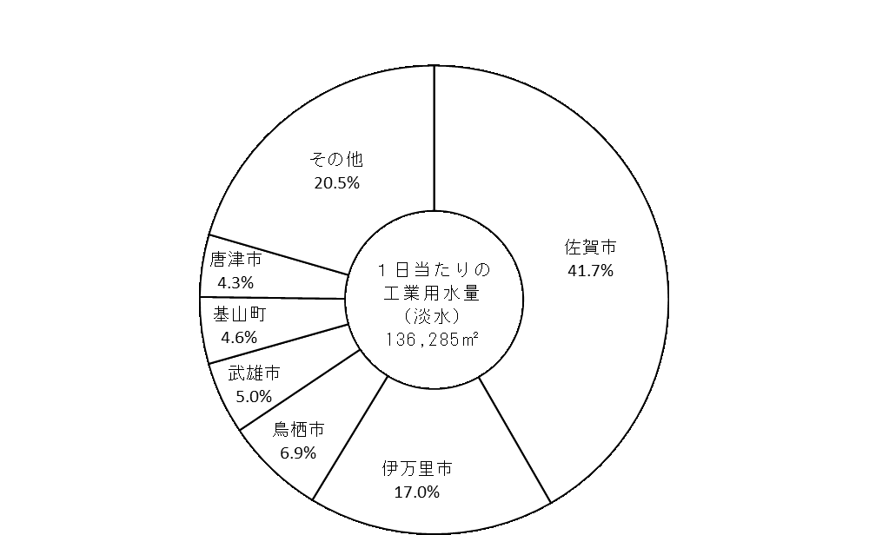
図－19 市町別１日当たりの工業用水量の構成(従業者30人以上の事業所)

